- 26 -
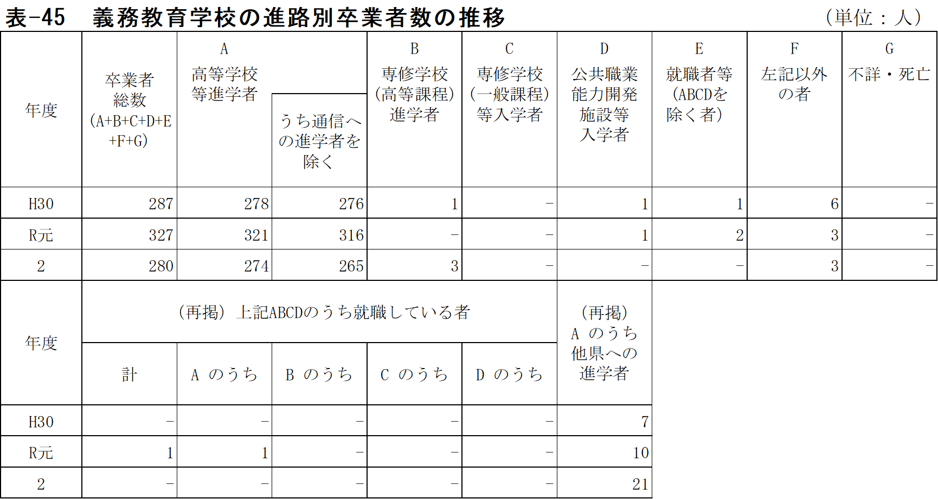
表-44 中学校の進路別卒業者数の推移 |  |  |  |  |  |  |  |  |  |  |  |  |  |  |  |  |  |  | (単位：人)
年度 | 卒業者総数 (A+B+C+D+E+F+G) | A |  | B | C | D | E |  |  |  | F | G | 左記ABCDのうち 就職している者 |  |  |  |  | (再掲) A のうち他県への進学者 | (再掲) 左記Ｅの有期雇用労働者のうち雇用契約期間が一年以上、かつフルタイム勤務相当の者
 |  | 高等学校等 進学者 |  | 専修学校(高等課程)進学者 | 専修学校(一般課程)等入学者 | 公共職業能力開発施設等入学者 | 就職者等 (ABCDを除く者） |  |  |  | 左記以外の者 | 不詳・死亡

 |  |  |  |  |  |  | 自営業主等 | 常用 労働者 |  | 臨時労働者
 |  |  | うち通信への進学者を除く |  |  |  |  |  |  |  |  |  | 計 | A の うち | B の うち | C の うち | D の うち
 |  |  |  |  |  |  |  | 無期雇用労働者 | 有期雇用労働者

H22 | 9,540 | 9,329 | 9,245 | 9 | 9 | 16 | 26 |  |  |  | 150 | 1 | 9 | 9 | - | - | - | 436 | …
23 | 9,168 | 8,950 | 8,879 | 39 | 5 | 13 | 23 |  |  |  | 137 | 1 | 15 | 15 | - | - | - | 417 | …
24 | 9,095 | 8,870 | 8,798 | 30 | 8 | 7 | 29 |  |  |  | 151 | - | 16 | 16 | - | - | - | 392 | …
25 | 9,173 | 8,978 | 8,924 | 35 | 1 | 8 | 25 |  |  |  | 126 | - | 12 | 11 | - | - | 1 | 474 | …
26 | 9,058 | 8,831 | 8,759 | 43 | 1 | 12 | 36 |  |  |  | 134 | 1 | 14 | 14 | - | - | - | 482 | …
27 | 8,977 | 8,759 | 8,696 | 45 | 9 | 14 | 31 |  |  |  | 119 | - | 10 | 10 | - | - | - | 508 | …
28 | 8,951 | 8,761 | 8,654 | 39 | - | 11 | 33 |  |  |  | 107 | - | 7 | 7 | - | - | - | 525 | …
29 | 8,743 | 8,574 | 8,463 | 39 | - | 9 | 36 |  |  |  | 83 | 2 | 5 | 5 | - | - | - | 537 | …
30 | 8,125 | 7,970 | 7,850 | 46 | - | 11 | 9 | 7 | 1 | 2 | 79 | - | 6 | 6 | - | - | - | 585 | -
R元 | 7,845 | 7,719 | 7,596 | 24 | - | 6 | 2 | 15 | 4 | - | 75 | - | 4 | 4 | - | - | - | 554 | 1
2 | 7,797 | 7,664 | 7,463 | 30 | 2 | 8 | 2 | 12 | 1 | - | 76 | 2 | 12 | 12 | - | - | - | 681 | -
（注）１ 平成29年度以前の「就職者等(左記ABCDを除く)」には、「雇用契約期間が1年未満で期間の
定めのある者」及び「雇用契約期間の長さにかかわらず短時間勤務の者」を含まない。

- 30 -
表-47 中学校の市町別・進路別卒業者数 |  |  |  |  |  |  |  |  |  |  |  |  |  |  |  |  | (単位：人)
 | 卒業者総数 (A+B+C+D+E+F+G) |  |  | A 高等学校等 進学者 |  | B 専修学校(高等課程)進学者 |  | C 専修学校(一般課程)等 入学者 |  | D 公共職業能力開発施設等 入学者 |  | E 就職者等 (ABCDを除く者） |  | F 左記以外 の者 |  | G 不詳・ 死亡

 | 計 | 男 | 女 | 男 | 女 | 男 | 女 | 男 | 女 | 男 | 女 | 男 | 女 | 男 | 女 | 男 | 女
県 計 | 7,797 | 3,999 | 3,798 | 3,925 | 3,739 | 13 | 17 | - | 2 | 6 | 2 | 8 | 7 | 47 | 29 | - | 2

国立 | 158 | 79 | 79 | 79 | 79 | - | - | - | - | - | - | - | - | - | - | - | -
公立 | 7,229 | 3,719 | 3,510 | 3,645 | 3,452 | 13 | 17 | - | 1 | 6 | 2 | 8 | 7 | 47 | 29 | - | 2
私立 | 410 | 201 | 209 | 201 | 208 | - | - | - | 1 | - | - | - | - | - | - | - | -

佐賀市 | 2,366 | 1,204 | 1,162 | 1,179 | 1,138 | 9 | 10 | - | 1 | - | - | 2 | 1 | 14 | 12 | - | -
唐津市 | 1,303 | 689 | 614 | 670 | 610 | - | - | - | - | 2 | 1 | 1 | 1 | 16 | 2 | - | -
鳥栖市 | 822 | 412 | 410 | 408 | 402 | - | 1 | - | 1 | - | - | 2 | 1 | 2 | 5 | - | -
多久市 | - | - | - | - | - | - | - | - | - | - | - | - | - | - | - | - | -
伊万里市 | 492 | 258 | 234 | 255 | 227 | - | - | - | - | 1 | 1 | - | 1 | 2 | 3 | - | 2
武雄市 | 520 | 254 | 266 | 252 | 263 | - | 1 | - | - | - | - | - | - | 2 | 2 | - | -
鹿島市 | 243 | 118 | 125 | 115 | 121 | 2 | 1 | - | - | - | - | 1 | 2 | - | 1 | - | -
小城市 | 436 | 218 | 218 | 212 | 215 | - | 1 | - | - | 1 | - | - | - | 5 | 2 | - | -
嬉野市 | 208 | 116 | 92 | 115 | 92 | - | - | - | - | - | - | - | - | 1 | - | - | -
神埼市 | 288 | 155 | 133 | 152 | 132 | - | - | - | - | - | - | 2 | - | 1 | 1 | - | -
吉野ヶ里町 | 129 | 65 | 64 | 64 | 64 | - | - | - | - | - | - | - | - | 1 | - | - | -
基山町 | 164 | 84 | 80 | 83 | 80 | 1 | - | - | - | - | - | - | - | - | - | - | -
上峰町 | 88 | 46 | 42 | 46 | 42 | - | - | - | - | - | - | - | - | - | - | - | -
みやき町 | 205 | 106 | 99 | 105 | 97 | - | 1 | - | - | - | - | - | 1 | 1 | - | - | -
玄海町 | - | - | - | - | - | - | - | - | - | - | - | - | - | - | - | - | -
有田町 | 186 | 99 | 87 | 97 | 87 | - | - | - | - | - | - | - | - | 2 | - | - | -
大町町 | - | - | - | - | - | - | - | - | - | - | - | - | - | - | - | - | -
江北町 | 72 | 39 | 33 | 39 | 32 | - | - | - | - | - | - | - | - | - | 1 | - | -
白石町 | 182 | 101 | 81 | 98 | 79 | 1 | 2 | - | - | 2 | - | - | - | - | - | - | -
太良町 | 93 | 35 | 58 | 35 | 58 | - | - | - | - | - | - | - | - | - | - | - | -
（注）１ 専修学校（高等課程）進学者は進学者として捉える。ただし、高等学校等進学率には含まな
い。

15 | 3 | 3 | 0 | 0
増減 | 0 | 0 | 0 | 0
15 | 3 | 3 | 0 | 0
増減 | 0 | 0 | 0 | 0

- 32 -
表-48 義務教育学校の市町別・進路別卒業者数 |  |  |  |  |  |  |  |  |  |  |  |  |  |  |  |  | (単位：人)
 | 卒業者総数 (A+B+C+D+E+F+G) |  |  | A 高等学校等 進学者 |  | B 専修学校(高等課程)進学者 |  | C 専修学校(一般課程)等 入学者 |  | D 公共職業能力開発施設等 入学者 |  | E 就職者等 (ABCDを除く者） |  | F 左記以外 の者 |  | G 不詳・ 死亡

 | 計 | 男 | 女 | 男 | 女 | 男 | 女 | 男 | 女 | 男 | 女 | 男 | 女 | 男 | 女 | 男 | 女
県 計 | 280 | 133 | 147 | 131 | 143 | 1 | 2 | - | - | - | - | - | - | 1 | 2 | - | -

国立 | - | - | - | - | - | - | - | - | - | - | - | - | - | - | - | - | -
公立 | 280 | 133 | 147 | 131 | 143 | 1 | 2 | - | - | - | - | - | - | 1 | 2 | - | -
私立 | - | - | - | - | - | - | - | - | - | - | - | - | - | - | - | - | -

佐賀市 | - | - | - | - | - | - | - | - | - | - | - | - | - | - | - | - | -
唐津市 | - | - | - | - | - | - | - | - | - | - | - | - | - | - | - | - | -
鳥栖市 | - | - | - | - | - | - | - | - | - | - | - | - | - | - | - | - | -
多久市 | 151 | 71 | 80 | 69 | 77 | 1 | 1 | - | - | - | - | - | - | 1 | 2 | - | -
伊万里市 | 24 | 13 | 11 | 13 | 11 | - | - | - | - | - | - | - | - | - | - | - | -
武雄市 | - | - | - | - | - | - | - | - | - | - | - | - | - | - | - | - | -
鹿島市 | - | - | - | - | - | - | - | - | - | - | - | - | - | - | - | - | -
小城市 | - | - | - | - | - | - | - | - | - | - | - | - | - | - | - | - | -
嬉野市 | - | - | - | - | - | - | - | - | - | - | - | - | - | - | - | - | -
神埼市 | - | - | - | - | - | - | - | - | - | - | - | - | - | - | - | - | -
吉野ヶ里町 | - | - | - | - | - | - | - | - | - | - | - | - | - | - | - | - | -
基山町 | - | - | - | - | - | - | - | - | - | - | - | - | - | - | - | - | -
上峰町 | - | - | - | - | - | - | - | - | - | - | - | - | - | - | - | - | -
みやき町 | - | - | - | - | - | - | - | - | - | - | - | - | - | - | - | - | -
玄海町 | 48 | 22 | 26 | 22 | 26 | - | - | - | - | - | - | - | - | - | - | - | -
有田町 | - | - | - | - | - | - | - | - | - | - | - | - | - | - | - | - | -
大町町 | 57 | 27 | 30 | 27 | 29 | - | 1 | - | - | - | - | - | - | - | - | - | -
江北町 | - | - | - | - | - | - | - | - | - | - | - | - | - | - | - | - | -
白石町 | - | - | - | - | - | - | - | - | - | - | - | - | - | - | - | - | -
太良町 | - | - | - | - | - | - | - | - | - | - | - | - | - | - | - | - | -
（注）１ 専修学校（高等課程）進学者は進学者として捉える。ただし、高等学校等進学率には含まな
い。

15 | 3 | 3 | 0 | 0
増減 | 0 | 0 | 0 | 0
15 | 3 | 3 | 0 | 0
増減 | 0 | 0 | 0 | 0

- 34 -
表-49 中学校・義務教育学校の市町別・進路別卒業者数 |  |  |  |  |  |  |  |  |  |  |  |  |  |  |  |  | (単位：人)
 | 卒業者総数 (A+B+C+D+E+F+G) |  |  | A 高等学校等 進学者 |  | B 専修学校(高等課程)進学者 |  | C 専修学校(一般課程)等 入学者 |  | D 公共職業能力開発施設等 入学者 |  | E 就職者等 (ABCDを除く者） |  | F 左記以外 の者 |  | G 不詳・ 死亡

 | 計 | 男 | 女 | 男 | 女 | 男 | 女 | 男 | 女 | 男 | 女 | 男 | 女 | 男 | 女 | 男 | 女
県 計 | 8,077 | 4,132 | 3,945 | 4,056 | 3,882 | 14 | 19 | - | 2 | 6 | 2 | 8 | 7 | 48 | 31 | - | 2

国立 | 158 | 79 | 79 | 79 | 79 | - | - | - | - | - | - | - | - | - | - | - | -
公立 | 7,509 | 3,852 | 3,657 | 3,776 | 3,595 | 14 | 19 | - | 1 | 6 | 2 | 8 | 7 | 48 | 31 | - | 2
私立 | 410 | 201 | 209 | 201 | 208 | - | - | - | 1 | - | - | - | - | - | - | - | -

佐賀市 | 2,366 | 1,204 | 1,162 | 1,179 | 1,138 | 9 | 10 | - | 1 | - | - | 2 | 1 | 14 | 12 | - | -
唐津市 | 1,303 | 689 | 614 | 670 | 610 | - | - | - | - | 2 | 1 | 1 | 1 | 16 | 2 | - | -
鳥栖市 | 822 | 412 | 410 | 408 | 402 | - | 1 | - | 1 | - | - | 2 | 1 | 2 | 5 | - | -
多久市 | 151 | 71 | 80 | 69 | 77 | 1 | 1 | - | - | - | - | - | - | 1 | 2 | - | -
伊万里市 | 516 | 271 | 245 | 268 | 238 | - | - | - | - | 1 | 1 | - | 1 | 2 | 3 | - | 2
武雄市 | 520 | 254 | 266 | 252 | 263 | - | 1 | - | - | - | - | - | - | 2 | 2 | - | -
鹿島市 | 243 | 118 | 125 | 115 | 121 | 2 | 1 | - | - | - | - | 1 | 2 | - | 1 | - | -
小城市 | 436 | 218 | 218 | 212 | 215 | - | 1 | - | - | 1 | - | - | - | 5 | 2 | - | -
嬉野市 | 208 | 116 | 92 | 115 | 92 | - | - | - | - | - | - | - | - | 1 | - | - | -
神埼市 | 288 | 155 | 133 | 152 | 132 | - | - | - | - | - | - | 2 | - | 1 | 1 | - | -
吉野ヶ里町 | 129 | 65 | 64 | 64 | 64 | - | - | - | - | - | - | - | - | 1 | - | - | -
基山町 | 164 | 84 | 80 | 83 | 80 | 1 | - | - | - | - | - | - | - | - | - | - | -
上峰町 | 88 | 46 | 42 | 46 | 42 | - | - | - | - | - | - | - | - | - | - | - | -
みやき町 | 205 | 106 | 99 | 105 | 97 | - | 1 | - | - | - | - | - | 1 | 1 | - | - | -
玄海町 | 48 | 22 | 26 | 22 | 26 | - | - | - | - | - | - | - | - | - | - | - | -
有田町 | 186 | 99 | 87 | 97 | 87 | - | - | - | - | - | - | - | - | 2 | - | - | -
大町町 | 57 | 27 | 30 | 27 | 29 | - | 1 | - | - | - | - | - | - | - | - | - | -
江北町 | 72 | 39 | 33 | 39 | 32 | - | - | - | - | - | - | - | - | - | 1 | - | -
白石町 | 182 | 101 | 81 | 98 | 79 | 1 | 2 | - | - | 2 | - | - | - | - | - | - | -
太良町 | 93 | 35 | 58 | 35 | 58 | - | - | - | - | - | - | - | - | - | - | - | -
（注）１ 専修学校（高等課程）進学者は進学者として捉える。ただし、高等学校等進学率には含まな
い。

 |  |  |  | －25－

15 | 3 | 3 | 0 | 0
増減 | 0 | 0 | 0 | 0
15 | 3 | 3 | 0 | 0
増減 | 0 | 0 | 0 | 0

- 36 -
(2) 高等学校等進学率は98.3％(男98.2％、女98.4％)で、前年度より0.1ポイント減少している。
全国と比較すると、男子は0.5ポイント、女子は0.6ポイントそれぞれ下回っている。

表-50 中学校・義務教育学校卒業者の全国・九州各県高等学校等進学率
 |  |  |  | （単位：％）
区 分 |  | 高等学校等進学率
 |  | 計 | 男 | 女
全 国 |  | 98.8 | 98.7 | 99.0
佐 賀 |  | 98.3 | 98.2 | 98.4
福 岡 |  | 98.1 | 97.9 | 98.4
長 崎 |  | 99.1 | 98.8 | 99.5
熊 本 |  | 99.1 | 98.9 | 99.3
大 分 |  | 99.1 | 99.0 | 99.2
宮 崎 |  | 97.9 | 97.7 | 98.1
鹿 児 島 |  | 99.0 | 98.8 | 99.3
沖 縄 |  | 97.5 | 96.9 | 98.2

(3) 就職率は0.3％(男0.4％、女0.2％)で、前年度と同率となっている。全国と比較すると、
男子、女子共に0.1ポイント上回っている。

表-51 中学校・義務教育学校卒業者の高等学校等進学率・就職率の推移
 |  |  |  |  |  |  | （単位：％）
 | 佐 賀 県 |  |  |  | 全 国
年度 | 進学率 | 通信制を | 県外 | 就職率 | 進学率 | 通信制を | 就職率
 |  | 除く進学率 | 進学率 |  |  | 除く進学率
H22 | 97.8 | 96.9 | 4.7 | 0.4 | 98.0 | 96.3 | 0.4
23 | 97.6 | 96.8 | 4.7 | 0.4 | 98.2 | 96.4 | 0.4
24 | 97.5 | 96.7 | 4.4 | 0.5 | 98.3 | 96.5 | 0.4
25 | 97.9 | 97.3 | 5.3 | 0.4 | 98.4 | 96.5 | 0.4
26 | 97.5 | 96.7 | 5.5 | 0.6 | 98.4 | 96.5 | 0.4
27 | 97.6 | 96.9 | 5.8 | 0.5 | 98.5 | 96.6 | 0.4
28 | 97.9 | 96.7 | 6.0 | 0.4 | 98.7 | 96.6 | 0.3
29 | 98.1 | 96.8 | 6.2 | 0.5 | 98.8 | 96.4 | 0.3
30 | 98.1 | 96.6 | 7.2 | 0.3 | 98.8 | 96.3 | 0.2
R元 | 98.4 | 96.8 | 7.0 | 0.3 | 98.8 | 95.8 | 0.2
2 | 98.3 | 95.7 | 8.6 | 0.3 | 98.8 | 95.5 | 0.2

（注）高等学校等進学率 |  | = 高等学校等への進学者数/中学校・義務教育学校卒業者数×100
県外進学率 |  | = 他県の高等学校への進学者数/高等学校等への進学者数(中学校・義務教育学校）×100
就職率 |  | = 就職者総数/中学校・義務教育学校卒業者数×100

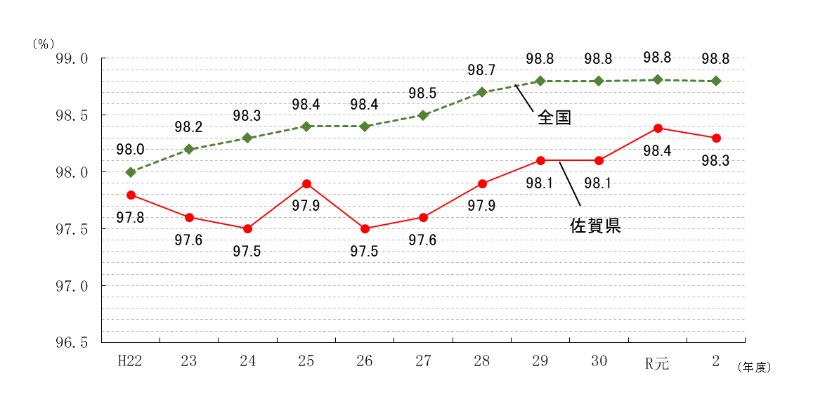
図-1 中学校・義務教育学校卒業者の高等学校等進学率の推移

0.0

- 37 -
(4) 就職者総数のうち県外へ就職した者は7人(26.9％)で、前年度より2人(40.0％)増加し
ている。

表-52 中学校・義務教育学校卒業者の県内・県外就職者数の推移
 |  |  |  |  |  | (単位：人・％)
年 度 |  | 就職者総数 | 県内就職者 | 県外就職者 | 県内就職率 | 県外就職率
H22 |  | 35 | 20 | 15 | 57.1 | 42.9
23 |  | 38 | 25 | 13 | 65.8 | 34.2
24 |  | 45 | 33 | 12 | 73.3 | 26.7
25 |  | 37 | 25 | 12 | 67.6 | 32.4
26 |  | 50 | 43 | 7 | 86.0 | 14.0
27 |  | 41 | 35 | 6 | 85.4 | 14.6
28 |  | 40 | 33 | 7 | 82.5 | 17.5
29 |  | 41 | 36 | 5 | 87.8 | 12.2
30 |  | 23 | 16 | 7 | 69.6 | 30.4
R元 |  | 25 | 20 | 5 | 80.0 | 20.0
2 |  | 26 | 19 | 7 | 73.1 | 26.9

(5) 就職者総数を産業部門別にみると、第1次産業1人(3.8%)、第2次産業8人(30.8%)、
第3次産業14人(53.8%)、左記以外・不詳3人(11.5%) となっている。

表-53 中学校・義務教育学校の県内・県外別産業別就職者数 |  |  |  |  |  |  |  | (単位：人)
区 分 |  | 第一次産業 | 第二次産業 | 第三次産業 | 左記以外 ・不詳 | 計
 |  |  |  |  |  |  | 男 | 女
計 |  | 1 | 8 | 14 | 3 | 26 | 17 | 9
地域別 | 県内 | 1 | 7 | 11 | - | 19 | 11 | 8
 | 県外 | - | 1 | 3 | 3 | 7 | 6 | 1
男女別 | 男 | 1 | 5 | 8 | 3 | 17
 | 女 | - | 3 | 6 | - | 9
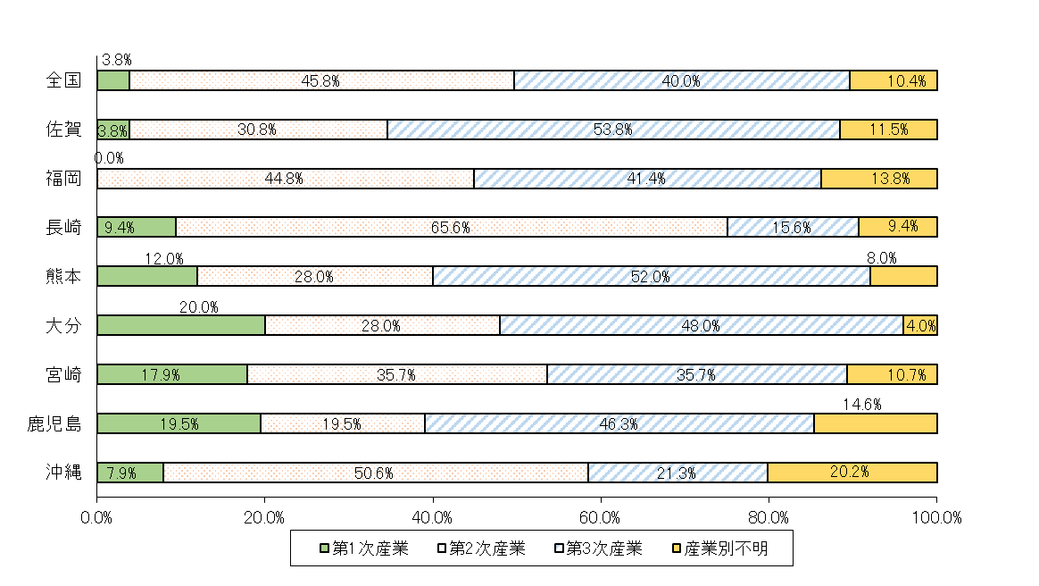
図-2 中学校・義務教育学校卒業者における就職者の産業別構成比の比較

15 | 3 | 3 | 0 | 0
増減 | 0 | 0 | 0 | 0
15 | 3 | 3 | 0 | 0
増減 | 0 | 0 | 0 | 0

- 44 -
図-3 大学・短大への進学者（過年度卒業者を含む）の進学地別割合の前年度比較
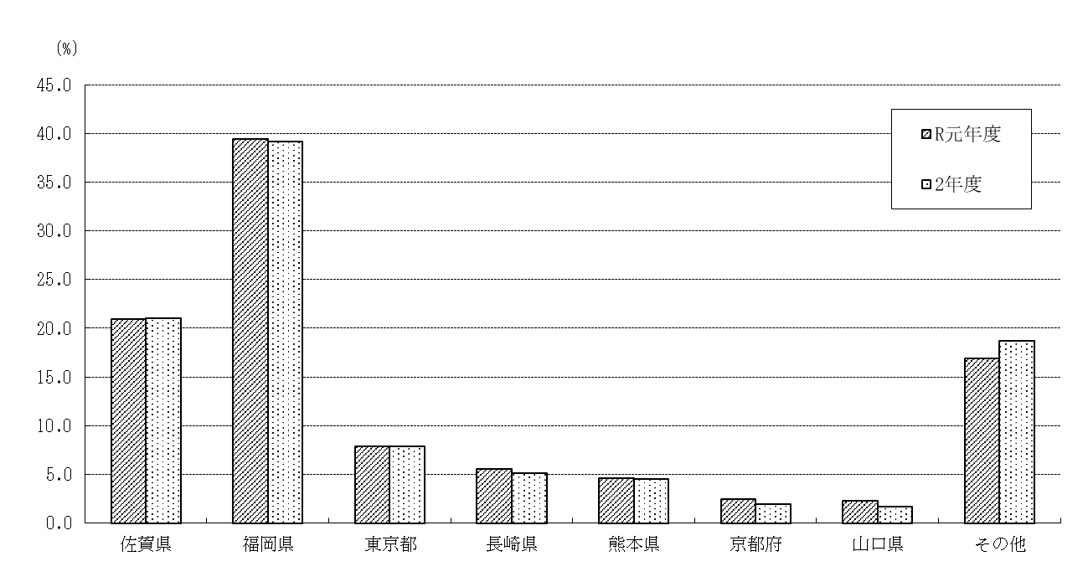

 |  |  |  |  |  |  |  | (単位：％)
 | 佐賀県 | 福岡県 | 東京都 | 長崎県 | 熊本県 | 京都府 | 山口県 | その他
R元年度 | 21.0 | 39.4 | 7.8 | 5.6 | 4.6 | 2.4 | 2.3 | 16.9
2年度 | 21.0 | 39.2 | 7.8 | 5.1 | 4.5 | 2.0 | 1.6 | 18.7

(5) 就職者総数のうち県外へ就職した者は1,026人(男722人、女304人)で、就職者総数に占める割合
は39.3％となり、前年度(43.1％)より3.8ポイント減少している。
・ 就職者総数を職業別にみると、最も多いのは「生産工程従事者」1,091人(41.7％)、次いで「サ
ービス職業従事者」347人(13.3％)、「事務従事者」321人（12.3％）、「専門的・技術的職業
従事者」199人（7.6％）、「建設・採掘従事者」 189人(7.2％)、「販売従事者」、「保安職業
従事者」共に129人(4.9％)の順となっている。
・ 就職者総数を産業別にみると、最も多いのは「製造業」1,153人(44.1％)、次いで「建設業」
290人(11.1％)、「卸売業、小売業」223人(8.5％)、「医療、福祉」158人(6.0％)、
「公務 (他に分類されるものを除く)」146人(5.6％)の順となっている。

表-59 高等学校卒業者の県内・県外別就職者 (進学しながら就職した者を含む)の推移
 |  |  |  |  |  |  |  | (単位：人･％)
年度 | 就職者総数 |  | 県内就職者 |  | 県外就職者 |  | 県内就職率 |  | 県外就職率
H22 | 2,627 |  | 1,590 |  | 1,037 |  | 60.5 |  | 39.5
23 | 2,758 |  | 1,698 |  | 1,060 |  | 61.6 |  | 38.4
24 | 2,616 |  | 1,575 |  | 1,041 |  | 60.2 |  | 39.8
25 | 2,639 |  | 1,536 |  | 1,103 |  | 58.2 |  | 41.8
26 | 2,664 |  | 1,564 |  | 1,100 |  | 58.7 |  | 41.3
27 | 2,638 |  | 1,564 |  | 1,074 |  | 59.3 |  | 40.7
28 | 2,638 |  | 1,471 |  | 1,167 |  | 55.8 |  | 44.2
29 | 2,655 |  | 1,566 |  | 1,089 |  | 59.0 |  | 41.0
30 | 2,608 |  | 1,524 |  | 1,084 |  | 58.4 |  | 41.6
R元 | 2,594 |  | 1,475 |  | 1,119 |  | 56.9 |  | 43.1
2 | 2,614 |  | 1,588 |  | 1,026 |  | 60.7 |  | 39.3

- 48 -
(8) 県外就職者のうち、最も多いのは福岡県の448人(就職者総数の17.1％)、次いで東京都122人
(同4.7％)、愛知県105人(同4.0％)、長崎県54人(同2.1％)の順となっている。

表-64 高等学校卒業者の主な県外就職地別就職者数(進学しながら就職した者を含む)の推移
 |  |  |  |  |  |  |  |  |  |  |  | (単位：人)
年度 | 県外 | 福岡 | 東京 | 愛知 | 長崎 | 大阪 | 広島 | 神奈川 | 兵庫 | 埼玉 | 岡山 | その他
 | 就職者数
H22 | 1,037 | 302 | 109 | 153 | 166 | 73 | 44 | 39 | 16 | 12 | 5 | 118
23 | 1,060 | 324 | 140 | 193 | 74 | 88 | 62 | 39 | 14 | 11 | 8 | 107
24 | 1,041 | 299 | 112 | 212 | 72 | 94 | 57 | 35 | 14 | 13 | 10 | 123
25 | 1,103 | 359 | 128 | 200 | 70 | 96 | 38 | 39 | 18 | 6 | 5 | 144
26 | 1,100 | 380 | 169 | 175 | 61 | 82 | 48 | 44 | 17 | 8 | 4 | 112
27 | 1,074 | 380 | 143 | 173 | 51 | 73 | 67 | 41 | 15 | 12 | 9 | 110
28 | 1,167 | 350 | 170 | 206 | 78 | 84 | 58 | 54 | 22 | 21 | 16 | 108
29 | 1,089 | 382 | 163 | 168 | 68 | 58 | 43 | 40 | 25 | 11 | 16 | 115
30 | 1,084 | 371 | 159 | 164 | 65 | 56 | 55 | 44 | 19 | 15 | 13 | 123
R元 | 1,119 | 420 | 154 | 141 | 62 | 74 | 57 | 55 | 17 | 19 | 15 | 105
2 | 1,026 | 448 | 122 | 105 | 54 | 52 | 52 | 43 | 16 | 12 | 11 | 111

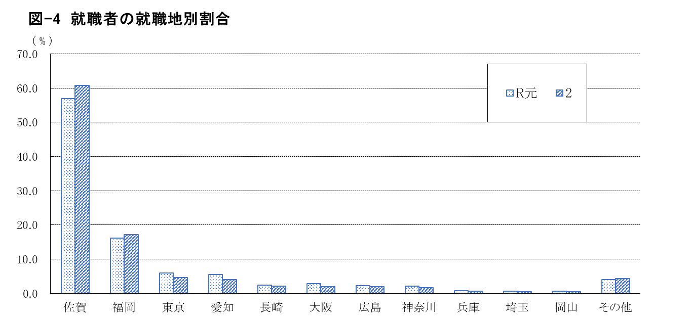

 |  |  |  |  |  |  |  |  |  |  |  | (単位：％)
 | 佐賀 | 福岡 | 東京 | 愛知 | 長崎 | 大阪 | 広島 | 神奈川 | 兵庫 | 埼玉 | 岡山 | その他
R元 | 56.9 | 16.2 | 5.9 | 5.4 | 2.4 | 2.9 | 2.2 | 2.1 | 0.7 | 0.7 | 0.6 | 4.0
2 | 60.7 | 17.1 | 4.7 | 4.0 | 2.1 | 2.0 | 2.0 | 1.6 | 0.6 | 0.5 | 0.4 | 4.2

